Модель
Управляющие воздействия модели |  |  |  |  |  |  |  | Параметры |  | rho
 | Обозначение |  |  |  |  |  |  | Ω_KPD | 5.0 | 1.2 | 5
Курс RUB/USD | ER | 73.65 ₽ | 73.65 ₽ |  |  |  |  | Ω_NPD | 5.0 | 1.2
Изменение курса RUB/USD, % | DER | 0% | 0.0% |  |  |  |  | σ_FCD | 2.0 | 0.5
Первоначальный сдвиг мировой цены на калийные удобрения, USD за тонну п.в. | WPK | 997 | 997 |  |  |  |  | σ_KSW | 5.0 | 0.8
Первоначальный сдвиг мировой цены на калийные удобрения, % | DWPK |  | 0.0% |  |  |  |  | σ_NSW | 5.0 | 0.8
Равновесная мировая цена калийных удобрений, USD за тонну п.в. | E_WPK | 997 | 997 |  |  |  |  | σ_FCW | 3.0 | 0.7
Изменение равновесной мировой цены калийных удобрений, USD за тонну п.в., % | E_DWPK |  | 0.0% |  |  |  |  |  |  | SS_DS
Первоначальный сдвиг мировой цены на азотные удобрения, USD за тонну п.в. | WPN | 1615 | 1615 |  |  |  |  | ε_KPD | 0.3 | 593201.772
Первоначальный сдвиг мировой цены на азотные удобрения, % | DWPN |  | 0.0% |  |  |  |  | ε_NPD | 0.3 | 592847.715
Равновесная мировая цена азотных удобрений, USD за тонну п.в. | E_WPN | 1615 | 1615 |  |  |  |  | ε_KXW | 0.7 | 209544.309
Изменение равновесной мировой цены азотных удобрений, USD за тонну п.в., % | E_DWPN |  | 0.0% |  |  |  |  | ε_NXW | 0.7 | 190128.212
Цена экспорта калийных удобрений (без тарифа), USD за тонну п.в. | P_KXD_USD | 779 | 779.0 |  |  |  |  | ε_FCD | -0.2 | 232164033.114
Цена экспорта азотных удобрений (без тарифа), USD за тонну п.в. | P_NXD_USD | 1717 | 1717.00 |  |  |  |  | ε_FCW | -0.3 | 1125066960.209
Экспортный тариф на калийные удобрения, % | TKXD | 0% | 0.0%
Экспортный тариф на азотные удобрений, % | TNXD | 0% | 0.0%

Шок российского предложения калийных удобрений, % | SS_KPD_SUPPLY | 0% | 0%
Шок российского предложения азотных удобрений, % | SS_NPD_SUPPLY | 0% | 0%
Шок мирового предложения калийных удобрений, % | SS_KXW_SUPPLY | 0% | 0%
Шок мирового предложения азотных удобрений, % | SS_NXW_SUPPLY | 0% | 0%
Шок российского спроса на удобрения, % | DS_FCD_DEMAND | 0% | 0%
Шок мирового спроса на удобрения, % | DS_FCW_DEMAND | 0% | 0%

Решение найдено
 |  | Базовое равновесие |  | Относительное качество | Относительная сложность | Базовое равновесие | 0 | Изменение (%)
Наименование переменной | Обозначение | Цена (P), руб за тонну п.в. | Количество (Q), тонн п.в. |  |  | Цена (P), руб за тонну п.в. | Количество (Q), тонн п.в. | Цена (P) | Количество (Q)
Российское производство калийных удобрений | KPD | 49,722 | 9,327,769 |  |  | 49,722 | 9,327,769 | 0.00% | 0.00%
Экспорт калийных удобрений | KXD | 57,373 | 7,220,000 | 1.00 | 1.91 | 57,373 | 7,220,000 | 0.00% | 0.00%
Внутреннее потребление калийных удобрений | KCD | 23,513 | 2,107,769 | 1.00 | 1.00 | 23,513 | 2,107,769 | 0.00% | 0.00%
Российское производство азотных удобрений | NPD | 92,549 | 10,874,475 |  |  | 92,549 | 10,874,475 | 0.00% | 0.00%
Экспорт азотных удобрений | NXD | 126,457 | 6,150,000 | 1.00 | 2.48 | 126,457 | 6,150,000 | 0.00% | 0.00%
Внутреннее потребление азотных удобрений | NCD | 48,410 | 4,724,475 | 3.08 | 1.00 | 48,410 | 4,724,475 | 0.00% | 0.00%
Внутреннее потребление удобрений (двух типов) | FCD | 40,729 | 6,832,244 |  |  | 40,729 | 6,832,244 | 0.00% | 0.00%
Мировой экспорт калийных удобрений | KXW | 77,666 | 27,379,000 | 1.77 |  | 77,666 | 27,379,000 | 0.00% | 0.00%
Мировое потребление калийных удобрений | KSW | 73,432 | 34,599,000 | 1.00 |  | 73,432 | 34,599,000 | 0.00% | 0.00%
Мировой экспорт азотных удобрений | NXW | 117,559 | 33,205,000 | 1.30 |  | 117,559 | 33,205,000 | 0.00% | 0.00%
Мировое потребление азотных удобрений | NSW | 118,949 | 39,355,000 | 1.69 |  | 118,949 | 39,355,000 | 0.00% | 0.00%
Мировое потребление удобрений (двух типов) | FCW | 97,654 | 73,954,000 |  |  | 97,654 | 73,954,000 | 0.00% | 0.00%
Уравнения
KPD_SUPPLY | 0.00E+00
KPD_BUD_CET | 0.00E+00
KPD_CET | 0.00E+00
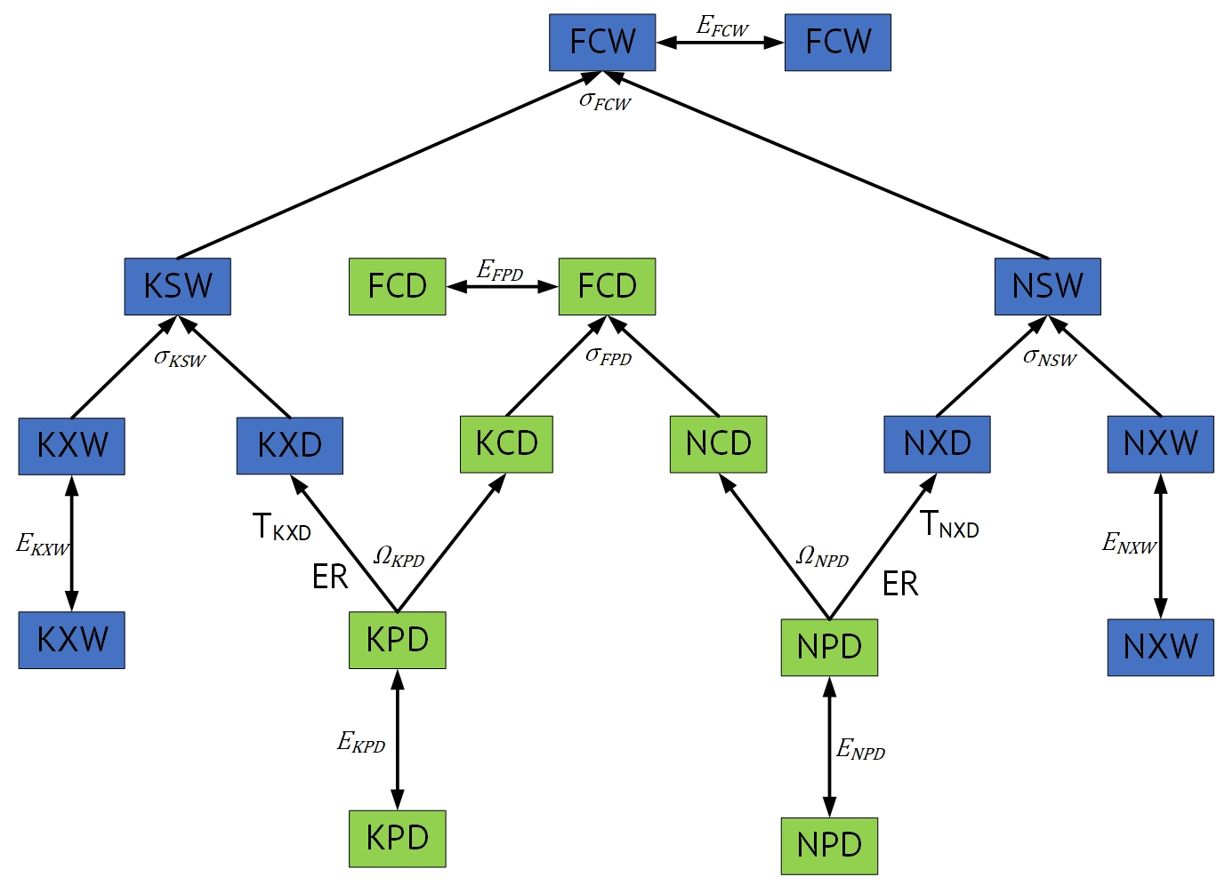
KPD_BAL_CET | 0.00E+00
NPD_SUPPLY | 0.00E+00
NPD_BUD_CET | 0.00E+00
NPD_CET | 0.00E+00
NPD_BAL_CET | 0.00E+00
FCD_BUD_CES | 0.00E+00
FCD_CES | 0.00E+00
FCD_BAL_CES | 0.00E+00
FCD_DEMAND | 0.00E+00
KSW_BUD_CES | 0.00E+00
KSW_CES | 0.00E+00
KSW_BAL_CES | 0.00E+00
KXW_SUPPLY | 0.00E+00
NSW_BUD_CES | 0.00E+00
NSW_CES | 0.00E+00
NSW_BAL_CES | 0.00E+00
NXW_SUPPLY | 0.00E+00
FCW_BUD_CES | 0.00E+00
FCW_CES | 0.00E+00
FCW_BAL_CES | 0.00E+00
FCW_DEMAND | 0.00E+00

